10.01.2024
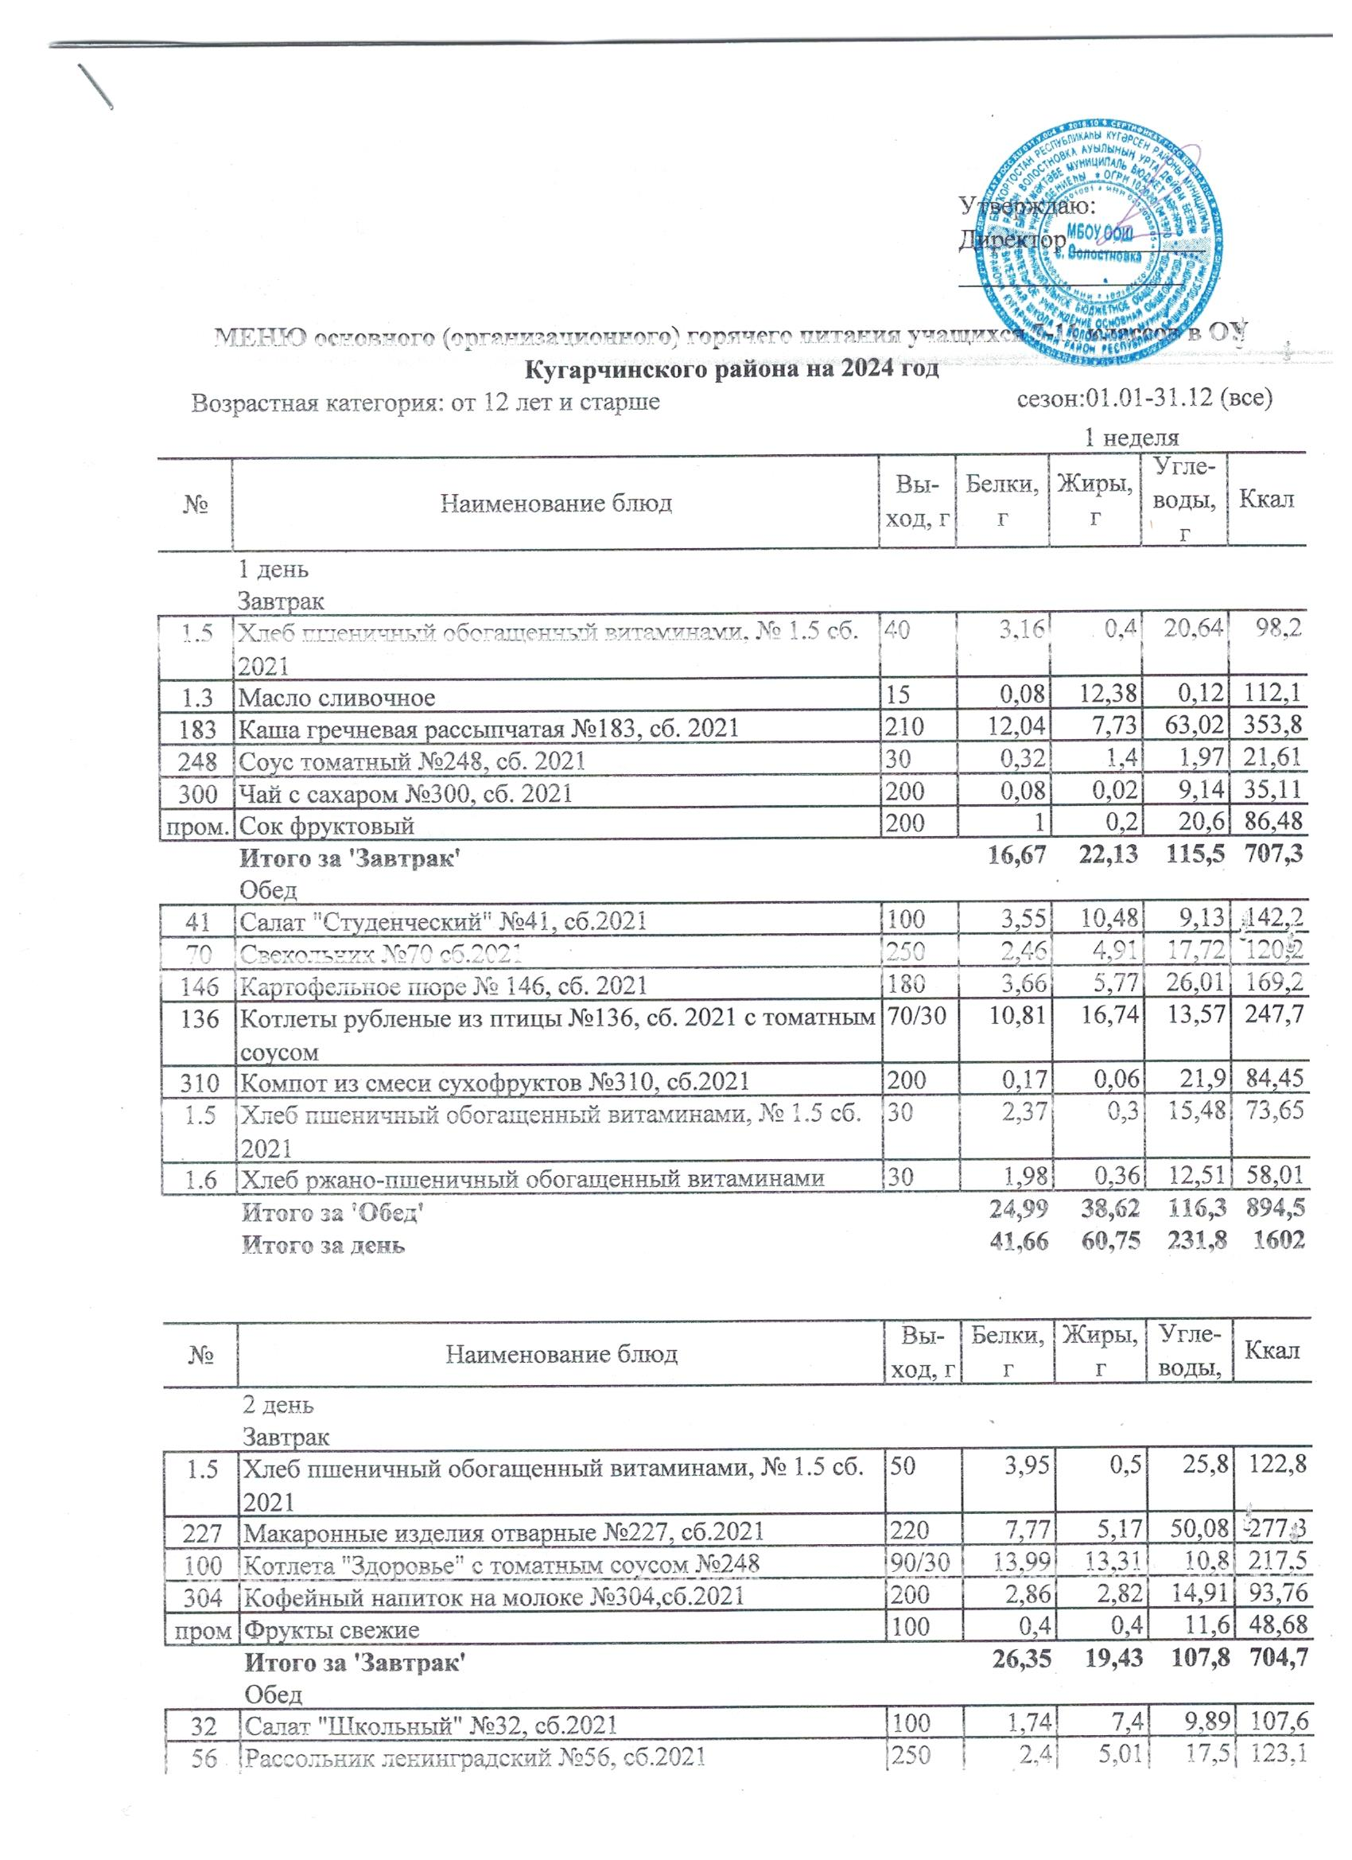
 |  |  | Утверждаю: Директор __________ _________________
МЕНЮ основного (организационного) горячего питания учащихся 5-11 классов в ОУ Кугарчинского района на 2024 год
Возрастная категория: от 12 лет и старше сезон:01.01-31.12 (все)
Школы 7-10 лет |  |  | 1 неделя
№ | Наименование блюд | Вы-ход, г | Белки, г | Жиры, г | Угле-воды, г | Ккал

 | 1 день
 | Завтрак
1.5 | Хлеб пшеничный обогащенный витаминами, № 1.5 сб. 2021 | 40 | 3.16 | 0.4 | 20.64 | 98.2
1.3 | Масло сливочное | 15 | 0.08 | 12.38 | 0.12 | 112.1
183 | Каша гречневая рассыпчатая №183, сб. 2021 | 210 | 12.04 | 7.73 | 63.02 | 353.8
248 | Соус томатный №248, сб. 2021 | 30 | 0.32 | 1.4 | 1.97 | 21.61
300 | Чай с сахаром №300, сб. 2021 | 200 | 0.08 | 0.02 | 9.14 | 35.108616
пром. | Сок фруктовый | 200 | 1 | 0.2 | 20.6 | 86.48
 | Итого за 'Завтрак' |  | 16.67 | 22.13 | 115.5 | 707.3
 | Обед
41 | Салат "Студенческий" №41, сб.2021 | 100 | 3.55 | 10.48 | 9.13 | 142.2
70 | Свекольник №70 сб.2021 | 250 | 2.46 | 4.91 | 17.72 | 120.2
146 | Картофельное пюре № 146, сб. 2021 | 180 | 3.66 | 5.77 | 26.01 | 169.2
136 | Котлеты рубленые из птицы №136, сб. 2021 с томатным соусом | 70/30 | 10.81 | 16.74 | 13.57 | 247.71
310 | Компот из смеси сухофруктов №310, сб.2021 | 200 | 0.17 | 0.06 | 21.9 | 84.45
1.5 | Хлеб пшеничный обогащенный витаминами, № 1.5 сб. 2021 | 30 | 2.37 | 0.3 | 15.48 | 73.65
1.6 | Хлеб ржано-пшеничный обогащенный витаминами | 30 | 1.98 | 0.36 | 12.51 | 58.01
 | Итого за 'Обед' |  | 24.99 | 38.62 | 116.3 | 894.5
 | Итого за день |  | 41.66 | 60.75 | 231.8 | 1602

№ | Наименование блюд | Вы-ход, г | Белки, г | Жиры, г | Угле-воды, г | Ккал

 | 2 день
 | Завтрак
1.5 | Хлеб пшеничный обогащенный витаминами, № 1.5 сб. 2021 | 50 | 3.95 | 0.5 | 25.8 | 122.8
227 | Макаронные изделия отварные №227, сб.2021 | 220 | 7.77 | 5.17 | 50.08 | 277.3
100 | Котлета "Здоровье" с томатным соусом №248 | 90/30 | 13.99 | 13.31 | 10.8 | 217.51
304 | Кофейный напиток на молоке №304,сб.2021 | 200 | 2.86 | 2.82 | 14.91 | 93.7619104
пром | Фрукты свежие | 100 | 0.4 | 0.4 | 11.6 | 48.68
 | Итого за 'Завтрак' |  | 26.35 | 19.43 | 107.8 | 704.7
 | Обед
32 | Салат "Школьный" №32, сб.2021 | 100 | 1.74 | 7.4 | 9.89 | 107.6
56 | Рассольник ленинградский №56, сб.2021 | 250 | 2.4 | 5.01 | 17.5 | 123.1
101 | Жаркое по-домашнему №101, сб.2021 | 230 | 23.25 | 23.22 | 25.29 | 398.4
301 | Чай с сахаром | 200 | 1.55 | 1.45 | 11.36 | 62.40558
1.5 | Хлеб пшеничный обогащенный витаминами, № 1.5 сб. 2021 | 40 | 3.16 | 0.4 | 20.64 | 98.2
1.6 | Хлеб ржано-пшеничный обогащенный витаминами | 30 | 1.98 | 0.36 | 12.51 | 58.014
 | Итого за 'Обед' |  | 34.09 | 37.84 | 97.19 | 847.7
 | Итого за день |  | 60.44 | 57.27 | 205 | 1552

№ | Наименование блюд | Вы-ход, г | Белки, г | Жиры, г | Угле-воды, г | Ккал

 | 3 день
 | Завтрак
1.5 | Хлеб пшеничный обогащенный витаминами, № 1.5 сб. 2021 | 40 | 3.16 | 0.4 | 20.64 | 98.2
1.3 | Масло сливочное | 10 | 0.05 | 8.25 | 0.08 | 74.75
1.4 | Сыр (порциями), № 1.4 сб. 2021 | 15 | 3.95 | 3.99 | 0 | 52.59
208 | Каша пшенная молочная жидкая №208, сб. 2021 | 220 | 7.76 | 9.79 | 37.09 | 265.4
302 | Чай с лимоном и сахаром №302, сб. 2021 | 200 | 0.25 | 0.05 | 9.54 | 38.47558
пром. | Сок фруктовый | 200 | 1 | 0.2 | 20.6 | 86.48
 | Итого за 'Завтрак' |  | 19.13 | 25.89 | 95.01 | 683.3
 | Обед
42 | Винегрет овощной №42, сб.2021 | 100 | 1.35 | 2.56 | 9.34 | 62.9
3.4 | Суп картофельный с крупой перловой № 3.4 сб. 2021 | 250 | 2.67 | 4.47 | 21.67 | 134.7
138 | Плов из курицы №138, сб.2021 | 230 | 20.98 | 26.68 | 39.01 | 479.4
287 | Напиток с витаминами Витошка | 200 | 0 | 0 | 18.95 | 70.7104
1.5 | Хлеб пшеничный обогащенный витаминами, № 1.5 сб. 2021 | 40 | 3.95 | 0.5 | 25.8 | 122.8
1.6 | Хлеб ржано-пшеничный обогащенный витаминами | 30 | 2.64 | 0.48 | 16.68 | 77.35
 | Итого за 'Обед' |  | 31.58 | 34.7 | 131.5 | 947.9
 | Итого за день |  | 50.71 | 60.59 | 226.5 | 1631

№ | Наименование блюд | Вы-ход, г | Белки, г | Жиры, г | Угле-воды, г | Ккал

 | 4 день
 | Завтрак
1.5 | Хлеб пшеничный обогащенный витаминами, № 1.5 сб. 2021 | 50 | 3.95 | 0.5 | 25.8 | 122.8
1.6 | Хлеб ржаной | 40 | 2.64 | 0.48 | 16.68 | 77.35
146 | Картофельное пюре № 146, сб. 2021 | 230 | 4.68 | 7.38 | 33.24 | 216.3
12/7 | Биточки (котлеты) из рыбы с томатн. соусом№248 90/30 | 90/50 | 15.83 | 7.61 | 10.5 | 174.01
300 | Чай с сахаром №300, сб. 2021 | 200 | 0.08 | 0.02 | 9.14 | 35.108616
пром. | Йогурт 2,5% | 100 | 4.1 | 1.5 | 5.9 | 55.62
 | Итого за 'Завтрак' |  | 31.27 | 17.49 | 101.3 | 681.1
 | Обед
41 | Салат "Студенческий" №41, сб.2021 | 100 | 3.55 | 10.48 | 9.13 | 142.2
61 | Суп картофельный с макаронными изделиями №61 | 250 | 5.5 | 4.5 | 22.15 | 148.9
143 | Птица, тушенная в соусе с овощами, № 143 сб. 2021 | 230 | 23.64 | 17.4 | 22.01 | 335.2
302 | Чай с лимоном и сахаром №302, сб. 2021 | 200 | 0.25 | 0.05 | 9.54 | 38.47558
1.5 | Хлеб пшеничный обогащеный витаминами, № 1.5 сб. 2021 | 50 | 3.95 | 0.5 | 25.8 | 122.8
1.6 | Хлеб ржано-пшеничный обогащенный витаминами | 40 | 2.64 | 0.48 | 16.68 | 77.35
 | Итого за 'Обед' |  | 39.52 | 33.41 | 105.3 | 864.8
 | Итого за день |  | 70.79 | 50.9 | 206.6 | 1546

№ | Наименование блюд | Вы-ход, г | Белки, г | Жиры, г | Угле-воды, г | Ккал

 | 5 день
 | Завтрак
1.5 | Хлеб пшеничный обогащенный витаминами, № 1.5 сб. 2021 | 50 | 3.95 | 0.5 | 25.8 | 122.8
119 | Плов из говядины №119, сб.2021 | 210 | 21.92 | 21.21 | 37.38 | 427.6
310 | Компот из смеси сухофруктов №310, сб.2021 | 200 | 0.53 | 0.06 | 32.22 | 122.85033288
пром. | Фрукты свежие | 100 | 0.4 | 0.4 | 11.6 | 48.68
 | Итого за 'Завтрак' |  | 26.8 | 22.17 | 107 | 721.8
 | Обед
25 | Салат из свеклы с растительным маслом №25, сб.2021 | 100 | 1.67 | 7.99 | 10.92 | 115.7
62 | Суп картофельный с лапшой домашней №62 сб.2021 | 250 | 2.84 | 2.35 | 19.55 | 109
183 | Каша гречневая рассыпчатая №183, сб. 2021 | 180 | 10.32 | 6.63 | 54.02 | 303.3
83 | Котлеты или биточки рыбные №83 сб.2021 с томатным соусом №248 | 70/30 | 24.02 | 11.66 | 14.72 | 259.4
300 | Чай с сахаром №300, сб. 2021 | 180 | 0.07 | 0.02 | 8.22 | 31.5977544
1.5 | Хлеб пшеничный обогащенный витаминами, № 1.5 сб. 2021 | 30 | 2.37 | 0.3 | 15.48 | 73.65
1.6 | Хлеб ржано-пшеничный обогащенный витаминами | 30 | 1.98 | 0.36 | 12.51 | 58.014
 | Итого за 'Обед' |  | 43.28 | 29.3 | 135.4 | 950.7
 | Итого за день |  | 70.08 | 51.47 | 242.4 | 1672

 |  |  |  | 2 неделя
№ | Наименование блюд | Вы-ход, г | Белки, г | Жиры, г | Угле-воды, г | Ккал

 | 6 день
 | Завтрак
1.5 | Хлеб пшеничный обогащенный витаминами, № 1.5 сб. 2021 | 40 | 3.16 | 0.4 | 20.64 | 98.2
1.3 | Масло сливочное, № 1.3 сб.2022 | 15 | 0.08 | 12.38 | 0.12 | 112.1
228 | Макароны отварные с сыром №228, сб.2021 | 230 | 10.87 | 16.63 | 38.45 | 346.5
302 | Чай с лимоном и сахаром №302, сб. 2021 | 200 | 0.25 | 0.05 | 9.54 | 38.47558
пром. | Сок фруктовый | 200 | 1 | 0.2 | 20.6 | 86.48
 | Итого за 'Завтрак' |  | 15.36 | 29.66 | 89.35 | 681.8
 | Обед
34 | Салат "Здоровье" №34, сб.2021 | 100 | 1.71 | 4.52 | 11.52 | 86.84
78.3 | Суп кудрявый №78.3, сб.2021 | 250 | 7.19 | 6.57 | 20.56 | 167.8
119 | Плов из говядины №119, сб.2021 | 230 | 24.01 | 23.23 | 40.94 | 468.3
306 | Какао с молоком № 306, сб.2021 | 200 | 3.27 | 3.13 | 14.35 | 95.0784208
1.5 | Хлеб пшеничный обогащенный витаминами, № 1.5 сб. 2021 | 40 | 3.16 | 0.4 | 20.64 | 98.2
1.6 | Хлеб ржано-пшеничный обогащенный витаминами | 30 | 1.98 | 0.36 | 12.51 | 58.014
 | Итого за 'Обед' |  | 38.12 | 35.1 | 115.3 | 914.3
 | Итого за день |  | 53.48 | 64.76 | 204.6 | 1596

№ | Наименование блюд | Вы-ход, г | Белки, г | Жиры, г | Угле-воды, г | Ккал

 | 7 день
 | Завтрак
1.5 | Хлеб пшеничный обогащенный витаминами, № 1.5 сб. 2021 | 40 | 3.16 | 0.4 | 20.64 | 98.2
183 | Каша гречневая рассыпчатая №183, сб. 2021 | 200 | 11.47 | 7.37 | 60.02 | 337
5/9 | Биточки (котлеты) из мяса кур с томатным соусом №248 | 70/30 | 10.7 | 10.11 | 8.47 | 167.71
287 | Напиток с витаминами Витошка | 200 | 0 | 0 | 18.95 | 70.7104
пром. | Фрукты свежие | 100 | 0.4 | 0.4 | 11.6 | 48.68
 | Итого за 'Завтрак' |  | 25.73 | 18.27 | 119.7 | 722.3
 | Обед
41 | Салат "Студенческий" №41, сб.2021 | 100 | 3.55 | 10.48 | 9.13 | 142.2
58 | Борщ с капустой и картофелем №58, сб.2021 | 250 | 2 | 5.36 | 14.95 | 111.1
146 | Картофельное пюре № 146, сб. 2021 | 180 | 3.66 | 5.77 | 26.01 | 169.2
96 | Гуляш №96, сб.2021 | 100 | 13.8 | 14.3 | 3.48 | 197.3
300 | Чай с сахаром | 200 | 0.08 | 0.02 | 9.14 | 35.11
1.5 | Хлеб пшеничный обогащенный витаминами, № 1.5 сб. 2021 | 40 | 3.16 | 0.4 | 20.64 | 98.2
1.6 | Хлеб ржано-пшеничный | 40 | 2.64 | 0.48 | 16.68 | 77.35
 | Итого за 'Обед' |  | 28.88 | 36.82 | 100 | 830.5
 | Итого за день |  | 54.61 | 55.09 | 219.7 | 1553

№ | Наименование блюд | Вы-ход, г | Белки, г | Жиры, г | Угле-воды, г | Ккал

 | 8 день
 | Завтрак
1.5 | Хлеб пшеничный обогащенный витаминами, № 1.5 сб. 2021 | 50 | 3.95 | 0.5 | 25.8 | 122.8
1.6 | Хлеб ржаной | 30 | 1.98 | 0.36 | 12.51 | 58.01
1.4 | Сыр (порциями), № 1.4 сб. 2021 | 15 | 3.95 | 3.99 | 0 | 52.59
210 | Каша молочная "Дружба" №210, сб. 2021 | 230 | 7.06 | 9.65 | 38.74 | 268.2
310 | Компот из смеси сухофруктов | 200 | 0.53 | 0.06 | 32.22 | 122.9
пром. | Сок фруктовый | 200 | 1 | 0.2 | 20.6 | 86.48
 | Итого за 'Завтрак' |  | 18.47 | 14.76 | 129.9 | 710.9
 | Обед
33 | Салат "Пестрый" №33, сб.2021 | 100 | 1.21 | 4.56 | 12.86 | 91.86
56 | Рассольник ленинградский №56, сб.2021 | 250 | 2.4 | 5.01 | 17.5 | 123.1
125 | Овощи тушеные с мясом №125, сб.2021 | 230 | 20.12 | 24.15 | 22.46 | 383.8
302 | Чай с лимоном и сахаром №302, сб. 2021 | 200 | 0.25 | 0.05 | 9.54 | 38.47558
1.5 | Хлеб пшеничный обогащенный витаминами, № 1.5 сб. 2021 | 50 | 3.95 | 0.5 | 25.8 | 122.8
1.6 | Хлеб ржано-пшеничный обогащенный витаминами | 40 | 2.64 | 0.48 | 16.68 | 77.35
 | Итого за 'Обед' |  | 30.57 | 34.75 | 104.8 | 837.4
...

